アルバイト料計算表
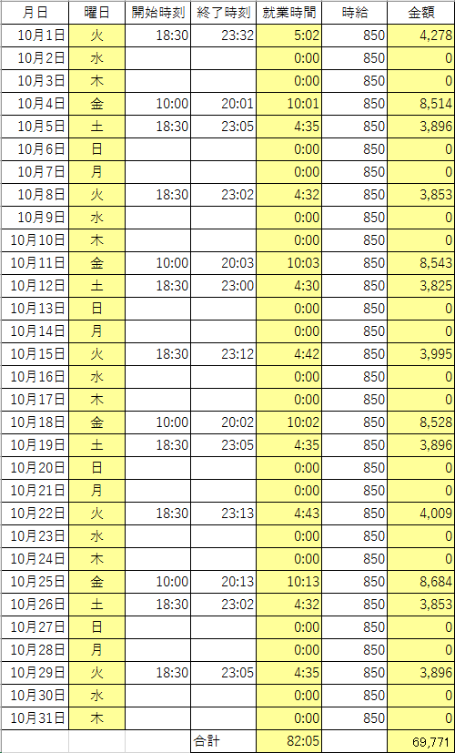
月日 | 曜日 | 開始時刻 | 終了時刻 | 就業時間 | 時給 | 金額
2013-10-01 |  | 18:30:00 | 23:32:00 |  | 850
2013-10-02 |  |  |  |  | 850
2013-10-03 |  |  |  |  | 850
2013-10-04 |  | 10:00:00 | 20:01:00 |  | 850
2013-10-05 |  | 18:30:00 | 23:05:00 |  | 850
2013-10-06 |  |  |  |  | 850
2013-10-07 |  |  |  |  | 850
2013-10-08 |  | 18:30:00 | 23:02:00 |  | 850
2013-10-09 |  |  |  |  | 850
2013-10-10 |  |  |  |  | 850
2013-10-11 |  | 10:00:00 | 20:03:00 |  | 850
2013-10-12 |  | 18:30:00 | 23:00:00 |  | 850
2013-10-13 |  |  |  |  | 850
2013-10-14 |  |  |  |  | 850
2013-10-15 |  | 18:30:00 | 23:12:00 |  | 850
2013-10-16 |  |  |  |  | 850
2013-10-17 |  |  |  |  | 850
2013-10-18 |  | 10:00:00 | 20:02:00 |  | 850
2013-10-19 |  | 18:30:00 | 23:05:00 |  | 850
2013-10-20 |  |  |  |  | 850
2013-10-21 |  |  |  |  | 850
2013-10-22 |  | 18:30:00 | 23:13:00 |  | 850
2013-10-23 |  |  |  |  | 850
2013-10-24 |  |  |  |  | 850
2013-10-25 |  | 10:00:00 | 20:13:00 |  | 850
2013-10-26 |  | 18:30:00 | 23:02:00 |  | 850
2013-10-27 |  |  |  |  | 850
2013-10-28 |  |  |  |  | 850
2013-10-29 |  | 18:30:00 | 23:05:00 |  | 850
2013-10-30 |  |  |  |  | 850
2013-10-31 |  |  |  |  | 850
 |  |  | 合計

表示形式日付時間
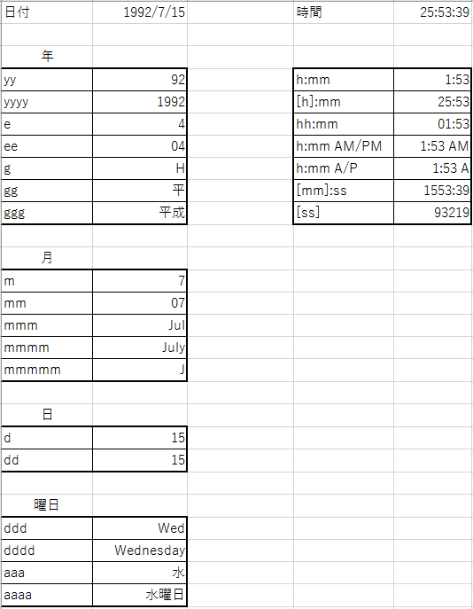
日付 | 1992-07-15 | 時間 | 25:53:39

年
yy | 1992-07-15 | h:mm | 25:53:39
yyyy | 1992-07-15 | [h]:mm | 25:53:39
e | 1992-07-15 | hh:mm | 25:53:39
ee | 1992-07-15 | h:mm AM/PM | 25:53:39
g | 1992-07-15 | h:mm A/P | 25:53:39
gg | 1992-07-15 | [mm]:ss | 25:53:39
ggg | 1992-07-15 | [ss] | 25:53:39

月
m | 1992-07-15
mm | 1992-07-15
mmm | 1992-07-15
mmmm | 1992-07-15
mmmmm | 1992-07-15

日
d | 1992-07-15
dd | 1992-07-15

曜日
ddd | 1992-07-15
dddd | 1992-07-15
aaa | 1992-07-15
aaaa | 1992-07-15

練習1
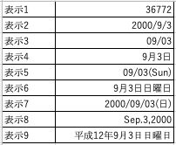
表示1 | 36772
表示2 | 36772
表示3 | 36772
表示4 | 36772
表示5 | 36772
表示6 | 36772
表示7 | 36772
表示8 | 36772
表示9 | 36772

日付計算
 | 基準日：1900/8/1 | 1900/8/1から35日後 | 1900/8/1の20日前 | 1900/8/1の300日前 | 1900/8/1の43000日後
表示:1900/8/1 | 1900-08-01
シリアル値 | 214

何故この表示になるのか？

日付関数1
■ TODAY()
現在の日付をシリアル値にして返す。
日付 | 年 | 月 | 日
2000-09-03

今日の日付 | 年 | 月 | 日
2019-10-22
■ YEAR(シリアル値)
シリアル値の年を求める
■ MONTH(シリアル値）
シリアル値の月を求める
■ DAY（シリアル値）
シリアル値の日を求める
シリアル値 | 年 | 月 | 日
42000

日付関数2
■ DATE(年,月,日)
指定した日をシリアル値にして返す。
年 | 月 | 日 | 日付
2016 | 9 | 14
年 | 月 | 日 | 日付
0 | 1 | 1

課題図書貸し出し
借り出し日
貸出期間 | 2 | 1 | 3 | 2 | ←ここの数字を変えれば返却期日も変化するように
 | 週間 | ヶ月 | ヶ月 | 年
返却期日

指定された貸出期間に従って返却期日を求めよ

時間計算
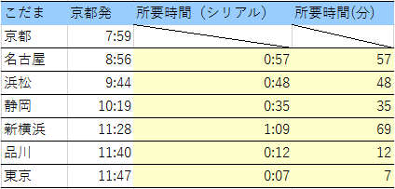
一日はシリアル値1
一日は24時間
一時間はシリアル値1/24
こだま | 京都発 | 所要時間（シリアル） | 所要時間(分)
京都 | 7:59:00
名古屋 | 8:56:00
浜松 | 9:44:00
静岡 | 10:19:00
新横浜 | 11:28:00
品川 | 11:40:00
東京 | 11:47:00

練習問題5-4 問題1
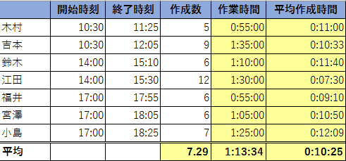
 | 開始時刻 | 終了時刻 | 作成数 | 作業時間 | 平均作成時間
木村 | 10:30:00 | 11:25:00 | 5
吉本 | 10:30:00 | 12:05:00 | 9
鈴木 | 14:00:00 | 15:10:00 | 6
江田 | 14:00:00 | 15:30:00 | 12
福井 | 17:00:00 | 17:55:00 | 6
宮澤 | 17:00:00 | 18:05:00 | 6
小島 | 17:00:00 | 18:25:00 | 7
平均

